이펙트 컨셉
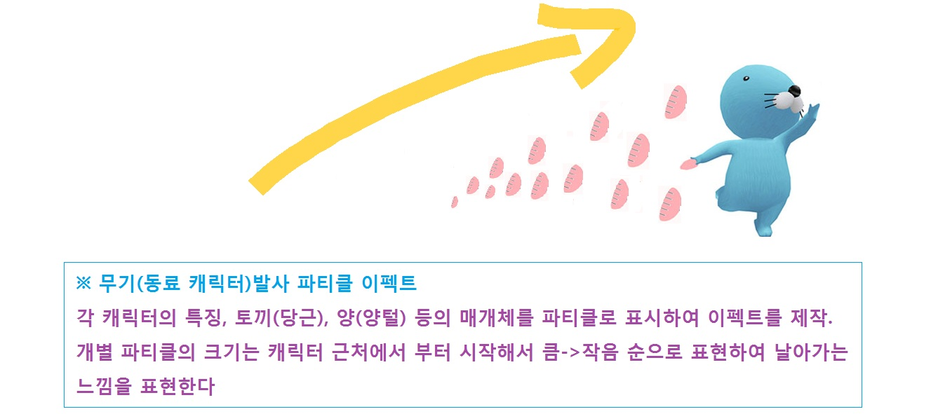
무기 이펙트 컨셉
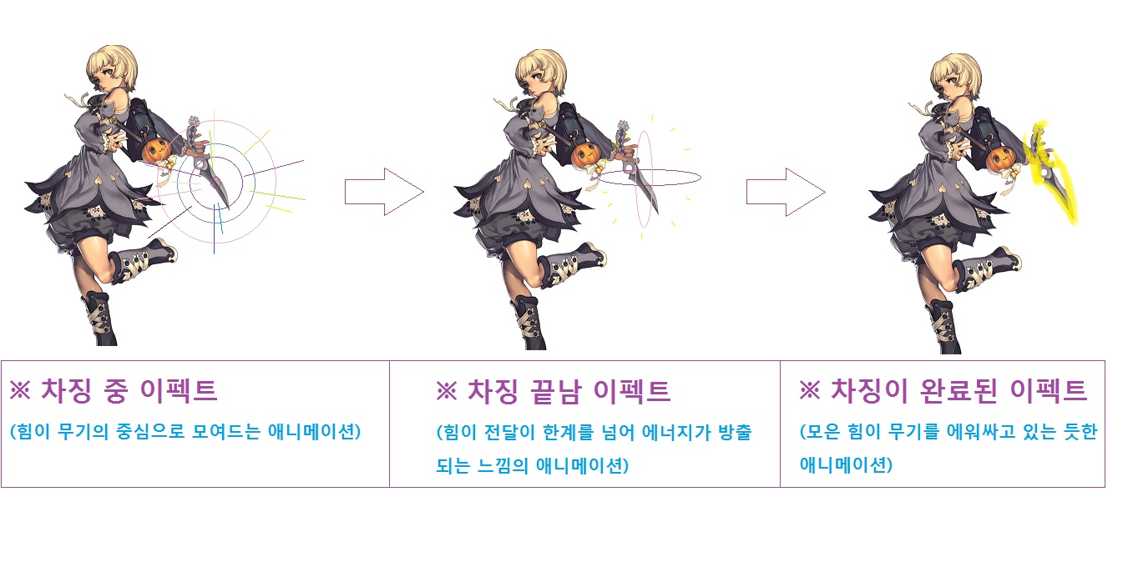

러닝 이펙트 컨셉


무기 발사 컨셉

